상품제안서
다용도 입체 기모 바라클라바 (민자, 나염) | 상품코드: F25203

 |  |  |  |  |  |  | 02-412-0044 | www.easy1.co.kr
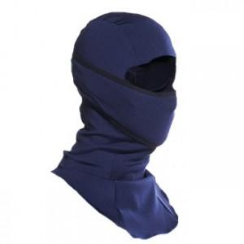

【상세/제작정보】

【인쇄/포장옵션】 | 기타 / OPP(비닐)

【공급단가】 | 수량 | 100~ | 500~ | 1,000~ | 3,000~ | 5,000~
*VAT별도 | 단가 | 8,910원 | 8,580원 | 8,250원 | 7,920원 | 7,720원

【상품 URL】 | https://dev.easy1.co.kr:443/src/goods_detail.php?gdno=25203

